적립
해피포인트 | spc임 | 모두 5%적립 | 매장 : 브랜드 매장별 구매 횟수 1일 1회 운영 ex) 파리바게뜨 A점, 파리바게뜨 B점 구매 시 2회 인정 -해피오더 : 브랜드별 구매 횟수 1일 1회 인정 | 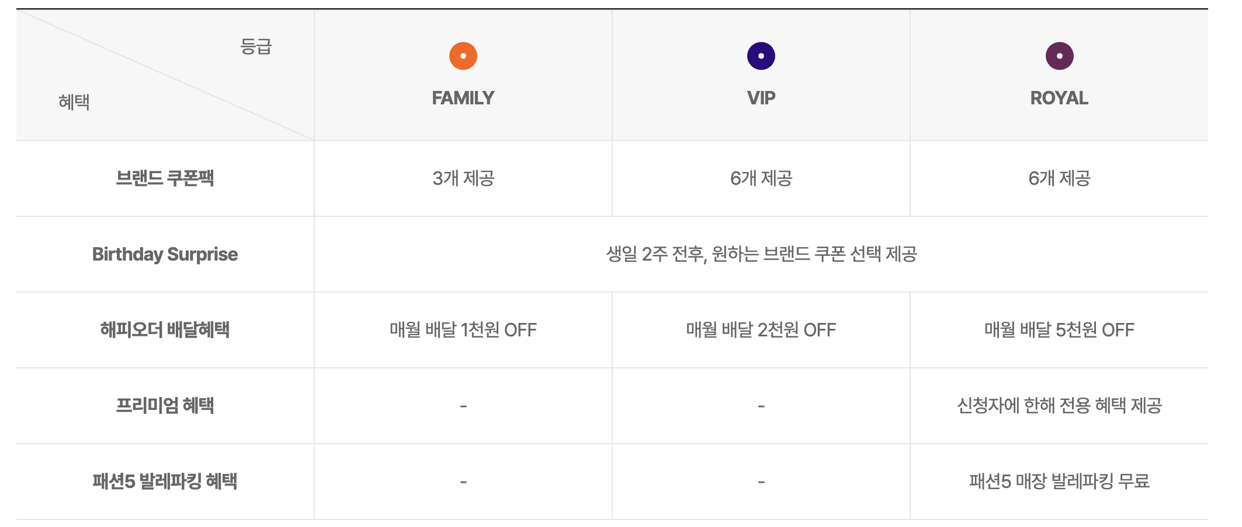
베스킨라빈스 | 던킨 | 파스쿠찌

CJONE
메가커피 최종 결제액의 0.5% 적립
ok캐시백
컴포즈커피 0.5%
lpoint
엔제리너스 0.3%, 컴포즈커피 0.1%(ok캐시백과 중복 불가)

